Plan1
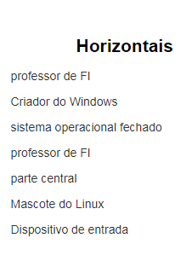
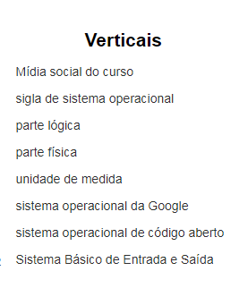
 |  |  |  |  | C
 |  |  |  | P | A | L | H | A | R | E | S |  |  |  |  | H
 | B |  |  |  | M |  |  |  |  |  | O |  |  |  |  | A
B | I | L | L | G | A | T | E | S |  |  | F |  |  |  |  | R
 | T |  |  |  | R |  |  |  |  |  | T |  | A |  | s | D
 |  |  |  |  | G |  | L |  |  |  | W | I | N | D | O | W | S
 | B | R | U | N | O |  | I |  |  |  | A |  | D |  |  | A
 | I |  |  |  | B |  | N |  |  |  | R |  | R |  |  | R
 | O |  |  |  | Y |  | U |  |  |  | E |  | O |  | K | E | R | N | E | L
 | S |  |  |  | T | U | X |  |  |  |  |  | I
 |  |  |  |  | E |  |  |  |  |  |  |  | D

